Faxes
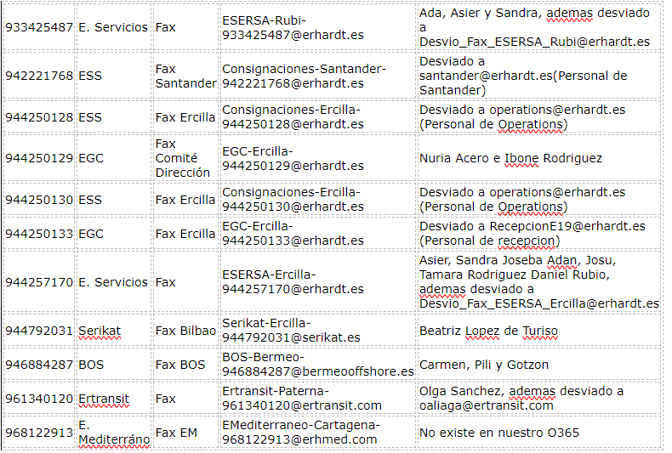
Número | UN | Nombre | Correo |  | Numero móvil o geográfico | fijo a movil o ficab | MOFIL A FIJO | desvio | OPERADORA | icc alta | numero alta | icc porta
933425487 | E. Servicios | Fax 1 | ESERSA-Rubi-933425487@erhardt.es | les llega al correo | 933425487 | #N/A | 687720899 |  | Orange |  | 687720899 | 34563532400291368
942221768 | ESS | Fax Santander | Consignaciones-Santander-942221768@erhardt.es | les llega al correo | 942221768 | #N/A | 687720909 |  | Orange |  | 687720909 | 34563532400291376
944250128 | ESS | Fax Ercilla | Consignaciones-Ercilla-944250128@erhardt.es |  | 944250128 | #N/A | 687726548 |  | Orange |  | 687726548 | 34563532400291384
944250130 | ESS | Fax Ercilla | Consignaciones-Ercilla-944250130@erhardt.es |  | 944250130 | #N/A | 687726661 |  | Orange |  | 687726661 | 34563532400291392
944250133 | EGC | Fax Ercilla | EGC-Ercilla-944250133@erhardt.es |  | 944250133 | #N/A | 687726699 |  | Orange |  | 687726699 | 34563532400291400
944257170 | E. Servicios | Fax 2 | ESERSA-Ercilla-944257170@erhardt.es |  | 944257170 | #N/A | 687726800 |  | Orange |  | 687726800 | 34563532400291418
944792031 | Serikat | Fax Bilbao | Serikat-Ercilla-944792031@serikat.es |  | 944792031 | #N/A | 687726815 |  | Orange |  | 687726815 | 34563532400291426
946884287 | BOS | Fax BOS | BOS-Bermeo-946884287@bermeooffshore.es |  | 946884287 | #N/A | 687726854 |  | Orange |  | 687726854 | 34563532400291434
961340120 | Ertransit | Fax 3 | Ertransit-Paterna-961340120@ertransit.com |  | 961340120 | #N/A | 687726912 |  | Orange |  | 687726912 | 34563532400291442
968122913 | E. Mediterráno | Fax EM | EMediterraneo-Cartagena-968122913@erhmed.com |  | 968122913 | #N/A | 687727161 |  | Orange |  | 687727161 | 34563532400291459

944250129 | EGC | Fax Comité Dirección | EGC-Ercilla-944250129@erhardt.es | Solicitada la baja 25-04-24

